设计正文
1.功能简述

 | 1.1 系统定位

 |  | 公告系统用于向全体用户发送消息，如活动预告、更新预告等。
 |  | 公告信息不限于 图片、副文本、链接等。
 |  | GM后台需要定时推送公告、广播全体玩家、定时删除公告。

 | 1.2 功能入口

 |  | 公告系统：主名页签下方的新闻按钮 | 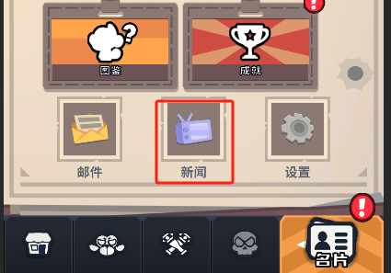

 |  | 公告系统的功能id为5202，
 |  | tag_func表中标记了该功能 所属页签、位置类型、排序、名称、图标。
 |  | 存在未读公告或新公告时，公告项目存在红点。

2.界面逻辑

 | 玩家登陆账号时，前端向后端请求1次公告数据，存入前端缓存中。
 |  | 收到新公告 前端需要请求后端获得最新的公告数据，公告过期时 后端向前端发送指令，告诉前端公告过期。
 |  | 公告读取状态变化时，前端将数据传给后端做记录，前端更新标识提示。
 |  |  | 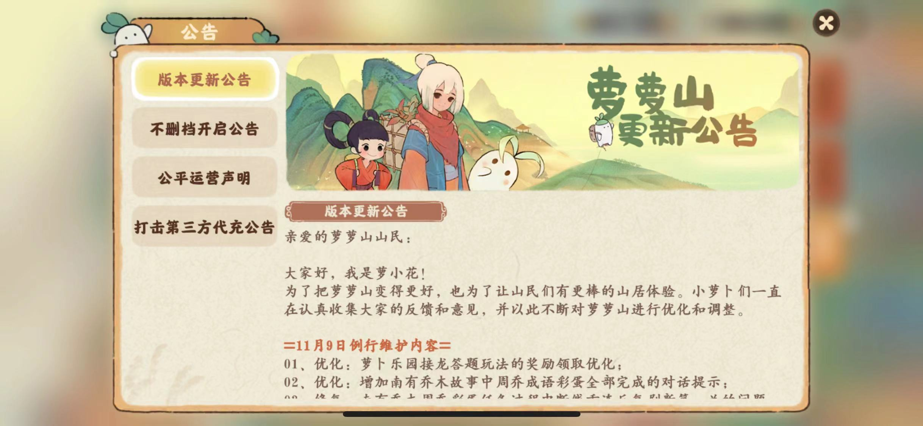
 | 公告界面包含：
 | 1 | 系统标题(tag_func表name字段)
 | 2 | 公告项

 | 实现逻辑待GM后台功能完善后开发，目前临时使用announce表。
 | 公告项配置临时读取announce表
 |  | 包含公告项id、标题、图片、正文、链接、文本参数、发件人、有效期等字段。

 |  | 公告不包含任何附件奖励。

 |  | 公告中的文本变色使用副文本变色。

